SEGUIMIENTO 2015
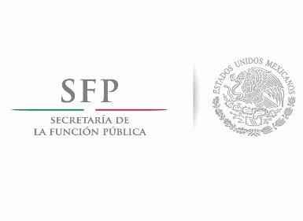

 |  | Programa para un Gobierno Cercano y Moderno
 |  | Compromiso: Participación Ciudadana

 |  | Formato Acción 7.1

 | Nombre de la institución | Instituto Nacional de Perinatología Isidro Espinosa de los Reyes
 | Acrónimo | INPer

 | Modalidad de Participación Ciudadana 2015 | Ejercicio de Participación Ciudadana

 | Periodo 2016 que se reporta | Enero a junio

 | Total de Compromisos / Acuerdos Comprometidos en 2015
 | Total | 5

 | Desglose por tipo de estatus | Cantidad (sólo números)
 | Cumplido | 4
 | En proceso de cumplimiento | 1

No. | Compromiso / Acuerdo |  | Estatus de acuerdo | Liga de publicación en Internet
1 | Atención a las madres adolescentes en el marco de la Estrategia Nacional de Prevención del Embarazo en la Adolescencia. |  | Cumplido | http://www.inper.edu.mx/transparencia/participacionCiudadana.html
2 | Programa de sensibilización continua a la problemática de género |  | Cumplido | http://www.inper.edu.mx/transparencia/participacionCiudadana.html
3 | Igualdad de los derechos de los trabajadores con respecto a las trabajadoras |  | Cumplido | http://www.inper.edu.mx/transparencia/participacionCiudadana.html
4 | Programa de violencia familiar |  | Cumplido | http://www.inper.edu.mx/transparencia/participacionCiudadana.html
5 | Acompañamiento integral a la paciente con VIH por parte del personal institucional |  | En proceso de cumplimiento | http://www.inper.edu.mx/transparencia/participacionCiudadana.html
6
7
8
9
10
11
12
13
14
15
16
17
18
19
20
Nota: Si su institución contó con más de 20 propuestas o acuerdos, favor de comunicarlo a su Consultor o Consultora.

